Sheet1
 |  | 类型 | 具体 | 数据库表 | 字段
1 |  | 线路包段历史作业告警数据的统计图表分析（前端定位包段） | 古贤～西安东750千伏线路工程/包12：统计本包段5.12~5.18发生的不同风险等级作业数据 | zy_alarm
2 |  | 线路包段当前告警数据的统计图表分析（前端定位告警标记） | 包1：统计本包段当前发生的风险作业数据 | zy_alarm
3 |  | 车辆某天的运动轨迹查看 | 查看xxx车辆5月13号的运动轨迹 | sb_device、sb_position | device_code、name

 | 0 | 查看车辆“陕E968CY”的详细信息 | 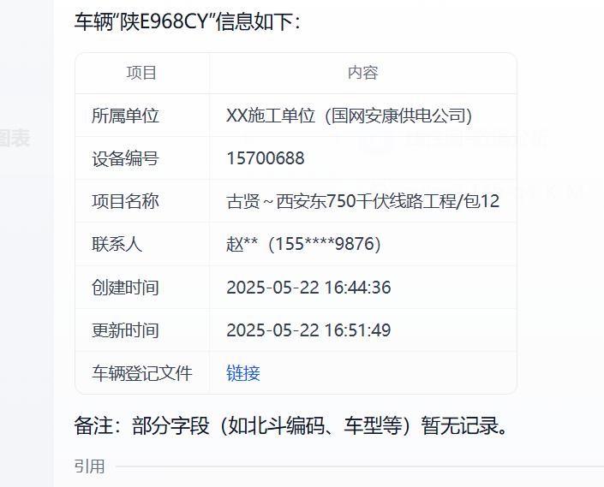
 | 1 | 古贤～西安东750千伏线路工程/包12：统计本包段5.12~5.18发生的不同风险等级作业数据 | 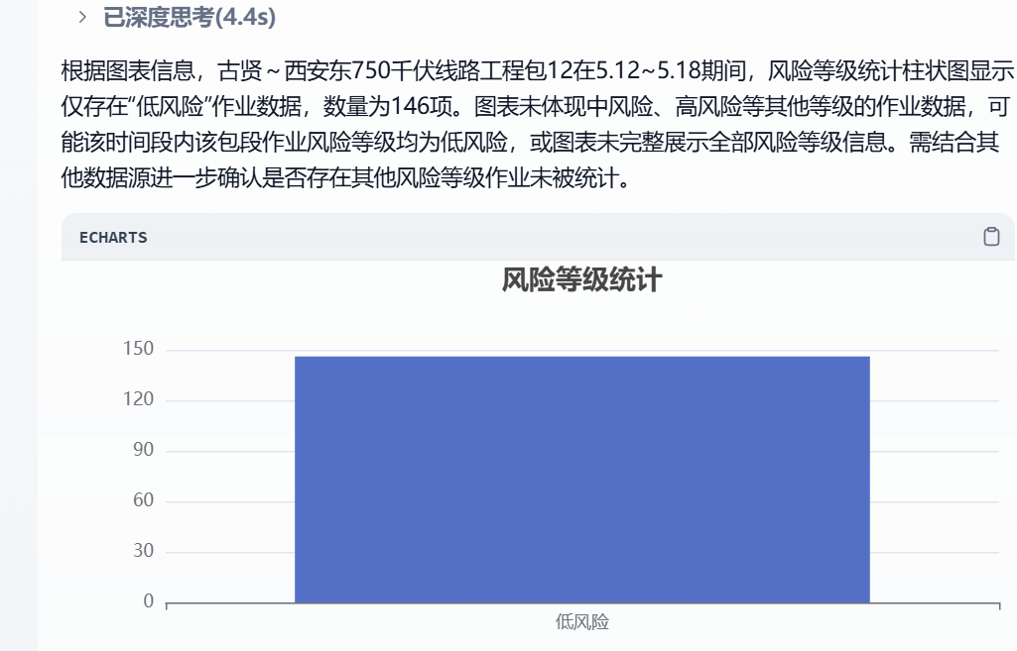
 | 1 | 古贤～西安东750千伏线路工程/包12：统计本包段过去七天发生的风险等级作业数据 | 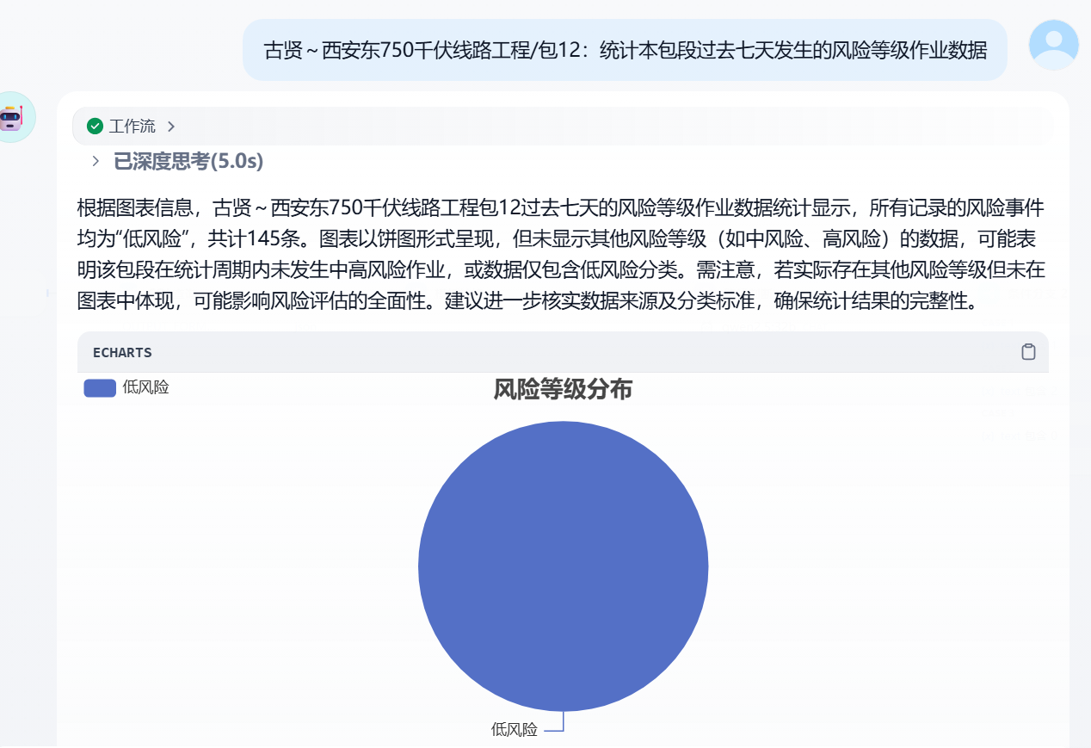
 | 1 | 西安东-安康750千伏线路工程/包1西安蓝田段：统计本包段过去七天发生的风险等级作业数据 | 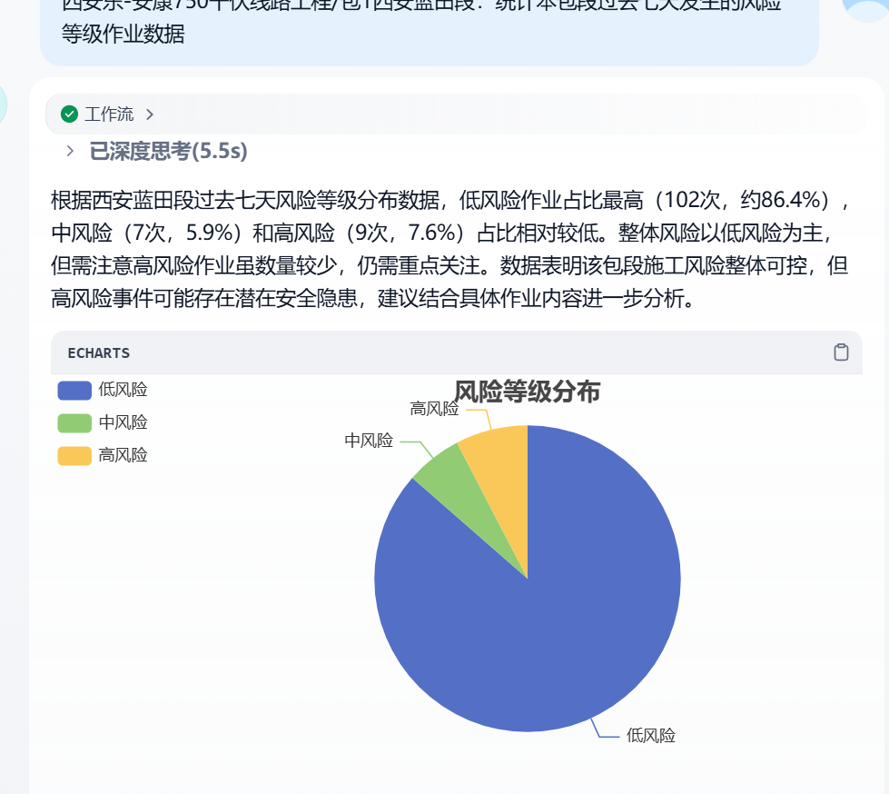
 | 2 | 古贤～西安东750千伏线路工程/包12：统计本包段当前发生的不同风险等级的风险作业数据 | 